Cover
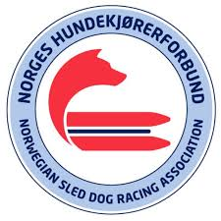

Resultater - NorgesCup Barmark
15. Oktober 2024
Oppdateres av TKB

